상품제안서
Link 살균텀블러 480ml | 상품코드: F15534

 |  |  |  |  |  |  | 02-412-0044 | www.easy1.co.kr
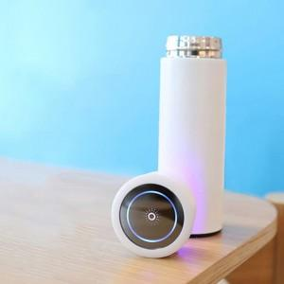

【상세/제작정보】 | 물을 통과하여 물속의 세균을 파괴 텀블러 내부와 함께 완벽살균!

【인쇄/포장옵션】 | 실크 / 포장지포장

【공급단가】 | 수량 | 30~ | 50~ | 100~ | 500~ | 1,000~
*VAT별도 | 단가 | 42,850원 | 41,000원 | 38,950원 | 37,400원 | 36,470원

【상품 URL】 | http://www.easy1.co.kr/src/goods_detail.php?gdno=15534

